Worksheet
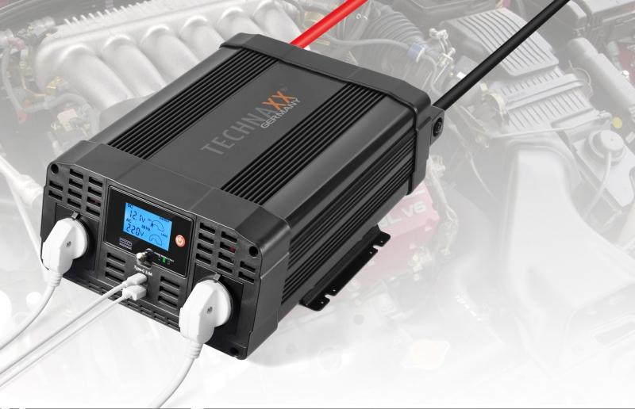
Technaxx Wechselrichter 2000W TE20

Artikelnummer | 4856 |  | VE | 2
EAN | 4260358123813 |  | Stück pro Palette | 48
Zollnummer | 8504408790 |  | Lagen Pro Palette | 4

Abmessungen - Artikel
Länge(cm) | Breite(cm) | Höhe(cm) | Gewicht(g)
36 | 26 | 12 | 4200

Abmessungen - Artikelverpackung
Länge(cm) | Breite(cm) | Höhe(cm) | Leergewicht(g) | Gewicht(g) Artikel+Verpackung
41.5 | 28.7 | 18 | 426 | 5210

Abmessungen - VE Karton (Masterkarton)
Länge(cm) | Breite(cm) | Höhe(cm) | Gewicht(g)
42.5 | 30 | 38.5 | 9500

Verpackung - Bestandteile
Rest Zubehör (g) | Papier/Pappe (g) | Styropor (g) | Kunstst. Hohlkörper(g) | Kunstst. Folien(g) | Materialverbunde (g)
320 | 134 | 126 | 0 | 4 | 0

Weiterführende Informationen
Technaxx Reseller Portal

